Dados
Observação:
Este ano letivo além da intervenção habitual ao nível pedagógico de casos sinalizados, a EMAEI interviu em situações individuais ou de turma que não sendo sinalizadas careciam da sua ação (exemplos: conflitos pais/professores, alunos/alunos, entre outros).
 | Nº reuniões realizadas pela EMAEI
CD Pré/1º ciclo | 0
Reuniões ciclo | 9
Reuniões ind ED/PT | 13
CT 2º Ciclo | 23
CT 3º Ciclo | 2
Pais e EE Pré/1º Ciclo | 75
Pais e EE 2º Ciclo | 45
Pais e EE 3º Ciclo | 48
Pais e EE Sec. | 17
Parceiros | 8
 | 240

 | Nº sinalizações à EMAEI | Motivos de sinalização |  |  | Pré | 1º Ciclo | 2º Ciclo | 3º Ciclo | Sec. | Totais
Pré | 21 | Dificuldades de aprendizagem/desenvolvimento |  |  | 18 | 25 | 20 | 14 | 9 | 86
1º Ciclo | 34 | Problemas emocionais |  |  | 1 | 3 | 6 | 5 | 5 | 20
2º Ciclo | 27 | Problemas de comportamento |  |  | 5 | 14 | 8 | 9 | 2 | 38
3º Ciclo | 36 | Sinais de negligência |  |  | 0 | 0 | 0 | 0 | 0 | 0
Secundário | 22 | Problemas de assiduidade |  |  | 0 | 1 | 1 | 1 | 1 | 4
 | 140 | (Re)Orientação |  |  | 0 | 0 | 0 | 8 | 13 | 21
 |  |  |  |  | 24 | 43 | 35 | 37 | 30

 | Encaminhamentos
Unidade Saúde + | 26
Saber de Mim | 24
Saúde escolar | 8
CPCJ | 8
 | 66
 | Tutorias
5º ano | 12
6º ano | 12
7º ano | 6
11º ano | 2
12º ano | 1

 | Mentorias
10º ano | 51
6º ano | 0
7º ano | 0

 | Coadjuvações (turmas)
 | 61

 | Medidas de Suporte à Aprendizagem e à inclusão | Medias de suporte à aprendizagem e à inclusão
Seletivas | 88 |  | Seletivas | Adicionais
Adicionais | 23 | Pré | 14 | 2
 |  | 1º Ciclo | 28 | 5
 |  | 2º Ciclo | 18 | 5
 |  | 3º Ciclo | 21 | 5
 |  | Sec. | 7 | 7
 |  |  | 88 | 24

Plano de melhoria
Melhorar a organização dos processos dos alunos (documentos).
Mais horário para os membros da equipa poderem reunir, nomeadamente a possibilidade reunir mais um dia além da 4ª feira, o que facilitaria a celeridade e a qualidade da resposta.

Nº de reuniões EMAEI
 | Nº reuniões realizadas pela EMAEI
CD Pré/1º ciclo | 0
Reuniões ciclo | 9
Reuniões ind ED/PT | 13
CT 2º Ciclo | 23
CT 3º Ciclo | 2
Pais e EE Pré/1º Ciclo | 75
Pais e EE 2º Ciclo | 45
Pais e EE 3º Ciclo | 48
Pais e EE Sec. | 17
Parceiros | 8

Pré |  | 1º ciclo | 2º ciclo

3º ciclo | Secundário

Nº de sinalizações
Pré | 21
1º Ciclo | 34
2º Ciclo | 27
3º Ciclo | 36
Secundário | 22

Motivos de sinalização
 | pré
Dificuldades de aprendizagem/desenvolvimento | 18
Problemas emocionais | 1
Problemas de comportamento | 5
Sinais de negligência | 0
Problemas de assiduidade | 0
(Re)Orientação | 0
 | Pré
 | Totais
Dificuldades de aprendizagem/desenvolvimento | 86
Problemas emocionais | 20
Problemas de comportamento | 38
Sinais de negligência | 0
Problemas de assiduidade | 4
(Re)Orientação | 21

 | 1º ciclo
Dificuldades de aprendizagem/desenvolvimento | 25
Problemas emocionais | 3
Problemas de comportamento | 14
Sinais de negligência | 0
Problemas de assiduidade | 1
(Re)Orientação | 0
 | 2º ciclo
Dificuldades de aprendizagem/desenvolvimento | 20
Problemas emocionais | 6
Problemas de comportamento | 8
Sinais de negligência | 0
Problemas de assiduidade | 1
(Re)Orientação | 0
1º ciclo | 2º ciclo

 | Sec.
Dificuldades de aprendizagem/desenvolvimento | 9
Problemas emocionais | 5
Problemas de comportamento | 2
Sinais de negligência | 0
Problemas de assiduidade | 1
(Re)Orientação | 13
3º ciclo | secundário
 | 3º ciclo
Dificuldades de aprendizagem/desenvolvimento | 14
Problemas emocionais | 5
Problemas de comportamento | 9
Sinais de negligência | 0
Problemas de assiduidade | 1
(Re)Orientação | 8

Encaminhamentos
 | Encaminhamentos
Unidade Saúde + | 26
Saber de Mim | 24
Saúde escolar | 8
CPCJ | 8

Tutorias
 | Tutorias
5º ano | 12
6º ano | 12
7º ano | 6
11º ano | 2
12º ano | 1
 | Coadjuvações (turmas)
61 | 61

 | Mentorias
10º ano | 51
6º ano | 0
7º ano | 0

Medidas de suporte
 |  |  | Pré
 | Medidas de Suporte à Aprendizagem e à inclusão
Seletivas | 88
Adicionais | 23
 | Pré
Seletivas | 14
Adicionais | 2
 | Medias de suporte à aprendizagem e à inclusão
Seletivas | 88
Adicionais | 24

 | 2º Ciclo
Seletivas | 18
Adicionais | 5
 | Seletivas
Pré | 14
1º Ciclo | 28
2º Ciclo | 18
3º Ciclo | 21
Sec. | 7
 | Adicionais
Pré | 2
1º Ciclo | 5
2º Ciclo | 5
3º Ciclo | 5
Sec. | 7
 | 1º ciclo |  | 2º ciclo
 | 1º Ciclo
Seletivas | 28
Adicionais | 5

 | Sec.
Seletivas | 7
Adicionais | 7
 | 3º ciclo |  | secundário
 | 3º Ciclo
Seletivas | 21
Adicionais | 5

Contagem de conjuntos de medidas seletivas atribuídas |  | Contagem de conjuntos de medidas adicionais atribuídas
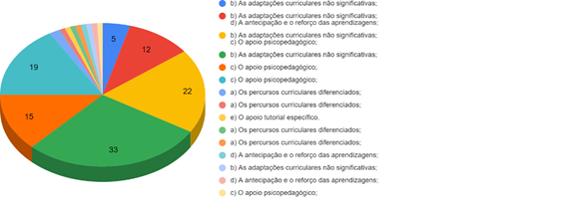
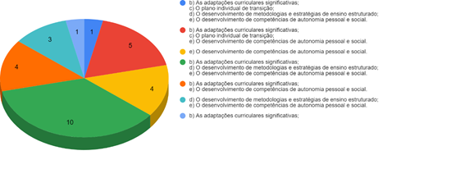

Inquéritos de Satisfação
Inquérito de satisfação EMAEI (pais/EE)
 | (47 respostas)
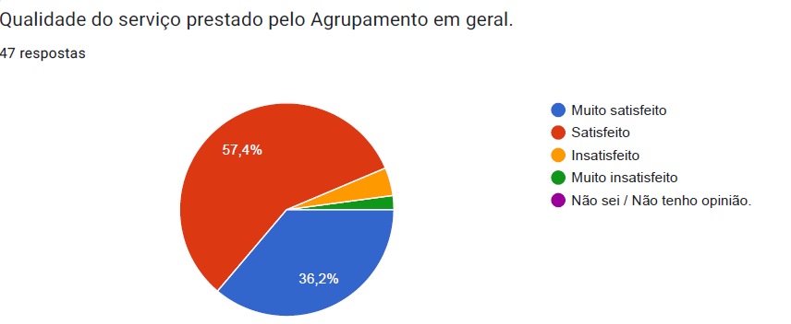
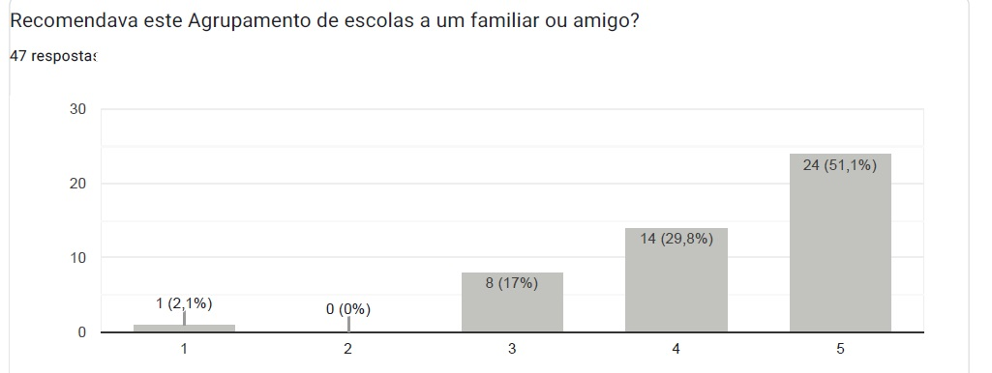

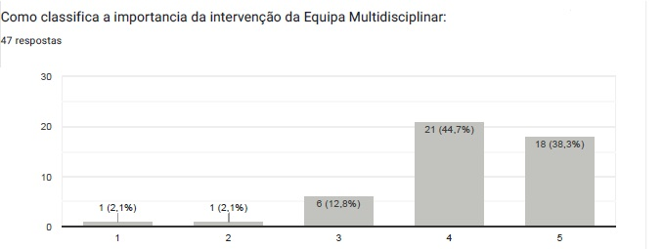
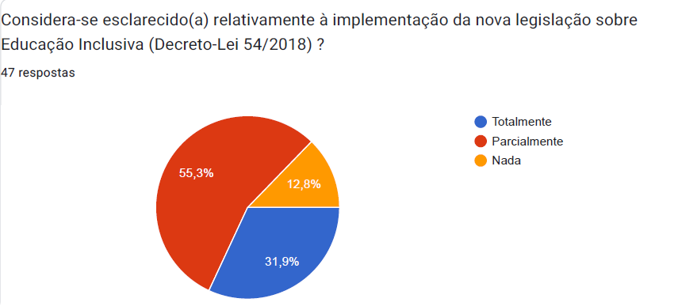

Sugestões pais/EE:
Mais recursos de apoio para que os alunos não fiquem sem apoios ou que que fiquem sem os mesmos por falta dos professores.
Formação para as assistentes operacionais.
Melhorar o feedback da EMAEI com os pais/EE

